Cukorral készült termékek
 |  |  |  |  |  |  |  |  |  |  |  |  |  |  |  |  | HATÓSÁGI LABORATÓRIUMI VIZSGÁLAT
TERMÉK FOTÓ * | TERMÉK NEVE | KISZERELÉS | JELÖLÉSEN FELTÜNTETETT | ÁR * | JELÖLÉSEN FELTÜNTETETT | JELÖLÉSEN FELTÜNTETETT ÖSSZETEVŐK | HATÓSÁGI MINTAVÉTEL HELYE |  |  |  | Összes |  | Tartósítószerek |  |  |  | Édesítőszerek |  |  |  |  |  | Vitaminok |  |  |  |  | Színezékek
 |  | (ml) | KOFFEIN MENNYISÉG (mg/100 ml) | (Ft/l) | GYÁRTÓ/FORGALMAZÓ * |  |  | Koffein (mg/100ml) | Taurin (m/m%) | L-arginin (m/m%) | cukortartalom (g/100ml) | Propilén-glikol (mg/l) | Szorbinsav (mg/kg) | Benzoesav (mg/kg) | Aceszulfám K (mg/l) | Aszpartám (mg/l) | Szukralóz (mg/l) | Ciklamátok (mg/l) | Szacharin (mg/l) | C-vitamin (mg/100ml) | Riboflavin (mg/100ml) | Niacin (mg/100ml) | Pantoténsav (mg/100ml) | B6-vitamin (mg/100ml) | Folsav (µg/100g) | B12-vitamin (µg/100ml) | Tartrazin (mg/l) | Alluravörös (mg/l) | Brillantkék (mg/l)
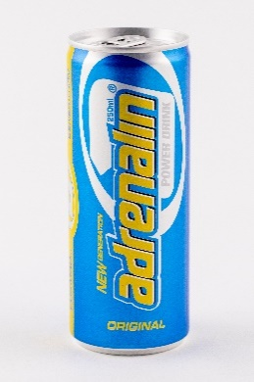 | Adrenalin Power Drink Original Tutti-frutti ízű szénsavas üdítőital 6 vitaminnal, koffeinnel | 250 | 15 | 676 | F: Royalsekt Zrt., 6070. Izsák, Agárdy telep | Ivóvíz, cukor, étkezési sav (citromsav), szén-dioxid (min. 4g/l), aromák, koffein, tartósítószerek (Kálium-szorbát, Nátrium-benzoát), vitaminok (L-aszkorbinsav, nikotinamid, kalcium-D-pantotenát, piridoxin-hidroklorid, riboflavin, pteroilmonoglutaminsav), színezék (szulfitos-ammóniás karamell). | Metro Önkiszolgáló Nagykereskedelmi Áruház: 4032. Debrecen, Balmazújvárosi út 3. | 14.2 | <0,001 | <0,001 | 12.5 | 425 | 147.0 | 116.0 | - | - | - | - | - | 24.7 | 0.66 | 4.5 | 1.48 | 0.44 | 74.1 | - | - | - | -
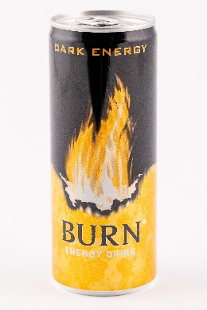 | Burn Dark Energy Szénsavas ital koffeinnel, inozitollal, B vitaminokkal | 250 | 32 | 1356 | F: Energy Beverages Europe Limited, South Bank House, Barrow Street, Dublin 4, Írország | Víz, cukor, étkezési sav: citromsav; szén-dioxid, savanyúságot szabályozó anyag: nátrium-citrátok; aromák, tartósítószerek: kálium-szorbát és nátrium-benzoát; koffein (0,03%), stabilizátorok: gumiarábikum és fagyanta glicerin-észterei; vitaminok (B3, B5, B6, B12), inozitol (0,002%), színezékek: E102 és E129. | Auchan Fehértó: 6728. Szeged, Zápor út 4. | 30.3 | <0,001 | <0,001 | 13.0 | 584 | - | - | - | - | - | - | - | - | - | 5.9 | 1.71 | 0.45 | - | 0.83 | 6.93 | 0.34 | -
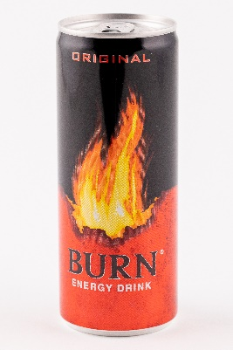 | Burn Original Szénsavas ital koffeinnel, inozitollal, guaranamag kivonattal, B-vitaminokkal | 250 | 32 | 1380 | F: Energy Beverages Europe Limited, South Bank House, Barrow Street, Dublin 4, Írország | Víz, cukor, szén-dioxid, étkezési sav: citromsav; savanyúságot szabályozó anyag: nátrium-citrátok; tartósítószerek: kálium-szorbát és nátrium-benzoát; színezék: E150d, aromák, koffein (0,03%), inozitol (0,012%), vitaminok: B3, B5, B6, és B12; guaranamag kivonat (0,005%). | TESCO Hipermarket Győr: 9023. Győr, Királyszéki u. 33. | 31.1 | <0,001 | <0,001 | 16.0 | 277 | 236.5 | 137.3 | - | - | - | - | - | - | - | 7.2 | 1.42 | 0.34 | - | 0.37 | - | - | -
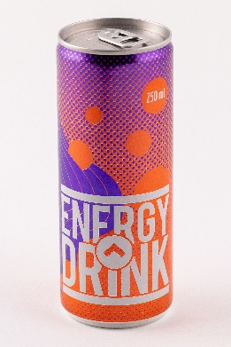 | Coop Energy Drink Tuttifrutti ízű, koffeintartalmú, vitaminozott, szénsavas, alkoholmentes ital, pasztőrözött | 250 | 32 | 796 | GY: Coop Euro a.s., Bajkalská 25, 827 18 Bratislava, Szlovák Köztársaság részére | Ivóvíz; cukor; étkezési sav (citromsav); szén-dioxid (min. 3g/l); savanyúságot szabályozó anyag (nátrium-citrátok); koffein (32 mg/100 ml); aroma; színezék (ammóniás karamell); vitaminok [nikotinsav (B3), pantoténsav (B5), piridoxin (B6), riboflavin (B2), kobalamin (B12)]; glükuronolakton; inozitol. | 11. sz. COOP Áruház: 2760. Nagykáta, Szabadság tér 12. | 32.1 | <0,001 | <0,001 | 11.3 | 150.0 | - | - | - | - | - | - | - | - | 0.63 | 10.3 | 1.57 | 2.4 | - | 2.35 | - | - | -
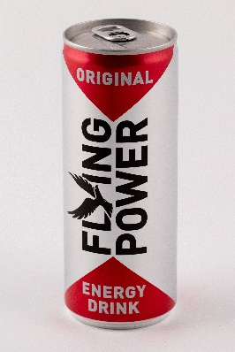 | Flying power Original Energiaital Tutti-frutti ízű, koffeintartalmú, vitaminozott, szénsavas, alkoholmentes ital, pasztőrözött | 250 | 32 | 796 | GY: HELL ENERGY Magyarország Kft., 1062. Budapest, Andrássy út 126. | Ivóvíz; cukor; étkezési sav (citromsav); szén-dioxid (min. 3g/l min. 0,3%); savanyúságot szabályozó anyag (nátrium-citrátok); koffein (32 mg/100ml / 0,03%); aroma; színezék (ammóniás karamell); vitaminok [B3-vitamin (nikotinamid), B5-vitamin (kalcium-D-pantotenát), B6-vitamin (piridoxin-hidroklorid), B2-vitamin (riboflavin), B12-vitamin (ciano-kobalamin)]; glükuronalakton; inozitol. | 59. számú ALDI Áruház: 1171. Budapest, Pesti út 237/p | 29.1 | <0,001 | <0,001 | 11.1 | 152 | - | - | - | - | - | - | - | - | 0.68 | 8.8 | 1.51 | 2.4 | - | 2.76 | - | - | -
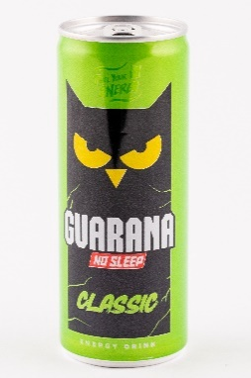 | Guarana No sleep Classic Tuttifrutti ízű szénsavas alkoholmentes ital koffeinnel és vitaminokkal | 250 | 32 | 1156 | F: Magyarüditő Forgalmazó Kft., 117. Budapest, Gábor Dénes u. 4. | Víz, cukor, étkezési sav (citromsav), szén-dioxid (min 4 g/l), savanyúságot szabályozó anyag (nátrium-citrát), aromák, koffein (0,03%), színezékek (E150d, E101), vitaminok (C-vitamin, niacin, pantoténsav, B6-vitamin, B12-vitamin), tartósítószer (nátrium-benzoát). | TESCO Hipermarket Győr: 9023. Győr, Királyszéki u. 33. | 27.0 | <0,001 | <0,001 | 10.6 | 569 | - | - | - | - | - | - | - | 12.6 | - | 2.6 | 1.02 | 0.26 | - | 0.50 | - | - | -
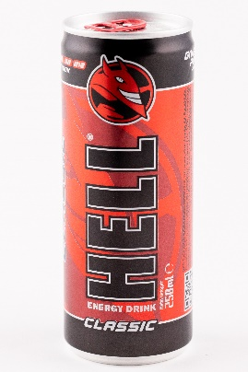 | Hell Energy Drink Classic Tuttifrutti ízű, koffeintartalmú, vitaminozott, szénsavas alkoholmentes ital | 250 | 32 | 1196 | F: HELL ENERGY Magyarország Kft., 1062. Budapest, Andrássy u. 126. | Ivóvíz; cukor; étkezési sav (citromsav); szén-dioxid (min. 0,3%); savanyúságot szabályozó anyag (nátrium-citrátok); koffein (0,03%); aroma; színezék (ammóniás karamell); vitaminok [B3-vitamin (niacin ), B5-vitamin (pantoténsav), B6-vitamin (piridoxin), B2-vitamin (riboflavin), B12-vitamin (kobalamin)]; glükuronolakton, inozitol. | TESCO Hipermarket Áruház: 8100. Várpalota, Fehérvári út 17. | 31.4 | <0,001 | <0,001 | 11.3 | 64.5 | - | - | - | - | - | - | - | - | 0.56 | 8.1 | 1.88 | 0.95 | - | 0.13 | - | - | -
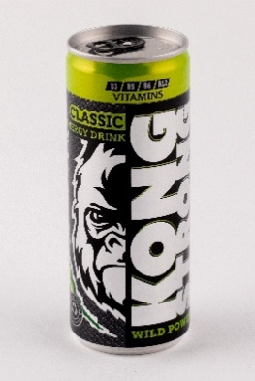 | Kong Strong Classic Energy Drink Tuttifrutti ízű, magas koffeintartalmú, szén-dioxiddal dúsított alkoholmentes ital hozzáadott vitaminokkal, pasztőrözött | 250 | 30 | 796 | F: Lidl Magyarország Bt., 1037. Budapest, Rádl árok 6. | Ivóvíz, cukor, étkezési sav: citromsav; min. 0,3% szén-dioxid, savanyúságot szabályozó anyag: nátrium-citrátok; színezék: karamell; koffein, glükuronolakton, aroma, vitaminok: B3-vitamin (nikotinamid), B5-vitamin (kalcium-D-pantotenát), B6-vitamin (piridoxin-hidroklorid), B12-vitamin (ciano-kobalamin). | 177. számú Lidl: 1033. Budapest, Huszti út 20. | 28.3 | <0,001 | <0,001 | 10.5 | 98.0 | - | - | - | - | - | - | - | - | - | 7.7 | 1.74 | 2.4 | - | 2.22 | - | - | -
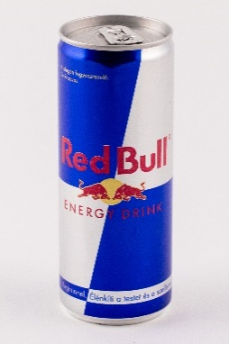 | Red Bull Energiaital Magas koffeintartalmú | 250 | 32 | 2156 | F: Red Bull GmbH, Am Brunnen 1, 5330 Fuschl am See, Austria | Víz, szacharóz, glükóz, étkezési sav (citromsav), szénsav, savanyúságot szabályozó anyagok (nátrium-karbonátok, magnézium-karbonátok), 0,12% L-arginin, 0,03% koffein, vitaminok (niacin, pantoténsav, B6, B12), aromák, színezék (karamell, riboflavinok). | Green C+C Áruház: 5000. Szolnok, Tószegi u. 5. | 28.2 | <0,001 | 0.115 | 10.3 | 686 | - | - | - | - | - | - | - | - | - | 8.3 | 1.5 | 2.2 | - | 1.62 | - | - | -
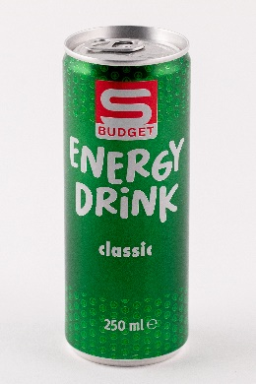 | S-Budget Classic Energy Drink Tuttifruttiízű, magas koffeintartalmú, szénsavas, alkoholmentes ital hozzáadott vitaminokkal, pasztőrözött | 250 | 32 | 796 | F: SPAR Magyarország Kereskedelmi Kft., 2060. Bicske, Spar út | Ivóvíz, cukor, étkezési sav (citromsav), szén-dioxid (min. 0,3%), savanyúságot szabályozó anyag (nátrium-citrátok); koffein (32 mg/100 ml), aroma, színezék (ammóniás karamell), vitaminok [B3-vitamin (nikotinamid), B5-vitamin (kalcium-D-pantotenát), B6-vitamin (piridoxin-hidroklorid), B2-vitamin (riboflavin), B12-vitamin (ciano-kobalamin)], glükuronolakton, inozitol. | Interspar: 1032. Budapest, Bécsi út 154. | 32.4 | <0,001 | <0,001 | 10.5 | 139 | - | - | - | - | - | - | - | - | 0.65 | 9.5 | 2.60 | 2.4 | - | 2.46 | - | - | -
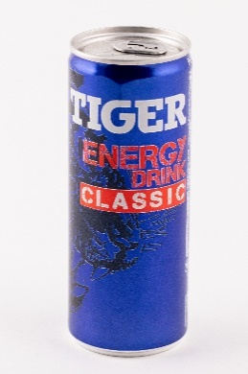 | Tiger Energy Drink Classic Szénsavas ital koffeinnel, vitaminokkal, pasztőrözött | 250 | 32 | 996 | F: Maspex Olympos Kft., 6032. Nyárlőrinc, Fő u. 1. | Víz, cukor (D) és/vagy glükóz-fruktózszirup (G), savanyúságot szabályozó anyagok (citromsav, nátrium-citrátok), szén-dioxid, aroma, koffein (0,03%), inozitol, színezékek: (riboflavin, szulfitos-ammóniás karamell), vitaminok (niacin (nikotinamid), pantoténsav (kalcium-D-pantotenát), B6-vitamin (piridoxin-hidroklorid), B12-vitamin (ciano-kobalamin)). | Vidám Szatócs Kft. 1225. Budapest, Nagytétényi út 240. | 30.6 | <0,001 | <0,001 | 9.6 | 700 | <10 | <10 | - | - | - | - | - | - | - | 7.8 | 1.55 | 0.67 | - | 0.74 | - | - | -
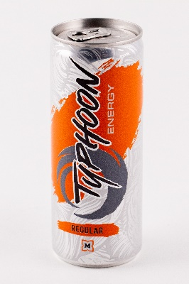 | Typhoon Energy Regular Energiaital szénsavas, pasztörizált, növelt koffein tartalommal | 250 | 32 | 1100 | F: Müller Drogéria Magyarország Bt., 117. Budapest, Prielle Kornélia u. 8/a | Víz, cukor, dextróz, étkezési sav: citromsav, savanyúságot szabályozó anyag: nátrium-citrát, szénsav, taurin (0,4%), koffein (0,03%), inozit, színezék (cukorkulör, riboflavin), aroma, vitaminok (niacin, pantoténsav, B6-vitamin, B12-vitamin). | 5202. számú Müller Drogéria: 3526. Miskolc, Szentpéteri kapu 80. | 31.8 | 0.362 | <0,001 | 10.9 | 217 | - | - | - | - | - | - | - | - | - | 8.0 | 1.40 | 2.1 | - | 2.8 | - | - | -
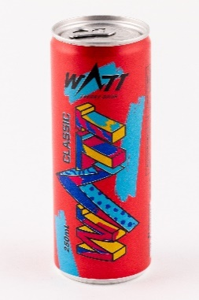 | Watt Energy Drink Classic Koffein- és vitamintartalmú tutti-frutti ízű, hőkezelt, szénsavas energiaital | 250 | 32 | 840 | F: Aqua Lorenzo Kft., 2730. Albertirsa, Homokrész II. | Természetes ásványvíz, cukor, szén-dioxid, étkezési sav (citromsav), savanyúságot szabályozó anyag (nátrium-citrátok), koffein (0,032%), aroma, színezék (ammóniás karamell), vitaminok [B3-vitamin (niacin), B5-vitamin (pantoténsav), B6-vitamin (piridoxin), B9-vitamin (folsav)]. | 45. számú EcoFamily: 3526. Miskolc, Szentpéteri kapu 80. | 29.9 | <0,001 | <0,001 | 11.2 | 550 | <10 | <10 | - | - | - | - | - | - | - | 3.4 | 0.92 | 0.19 | 39.3 | - | - | - | -
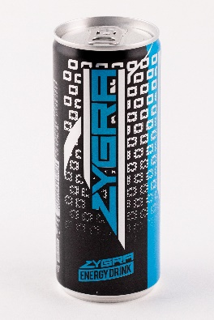 | Zygra Classic Energy Drink Tutti-frutti ízű, koffeintartalmú, vitaminozott, szénsavas alkoholmentes ital, pasztőrözött | 250 | 32 | 676 | F: HELL ENERGY Magyarország Kft., 1062. Budapest, Andrássy u. 126. | Ivóvíz, cukor, étkezési sav (citromsav), szénsav (0,3%), savanyúságot szabályozó anyag (nátrium-citrátok), koffein (0,03%), aroma, színezék (ammóniás karamell), vitaminok [B3-vitamin (niacin), B5-vitamin (pantoténsav), B6-vitamin (piridoxin), B2-vitamin (riboflavin), B12-vitamin (kobalamin)], glükuronolakton, inozitol. | 41037. számú TESCO: 2092. Budakeszi, Bianka u. 1. | 32.1 | <0,001 | <0,001 | 11.3 | 151 | - | - | - | - | - | - | - | - | 0.65 | 10.8 | 1.82 | 2.4 | - | 2.84 | - | - | -
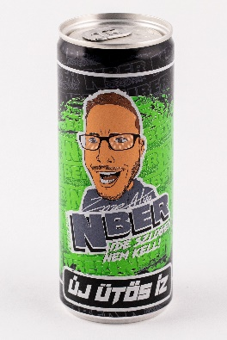 | Zsoze Atya Nber Tutti-frutti ízű szénsavas energiaital | 250 | 32 | 1460 | GY: Bubee Hungary Kft., 1034. Budapest, Bécsi út 163. IV. 15. | Ivóvíz, cukor, étkezési sav (citromsav), szén-dioxid, savanyúságot szabályozó anyag (nátrium-citrátok), aroma, koffein (0,032%), színezékek (E150c, E101), vitaminok (nikotinamid, kalcium-D-pantotenát, piridoxin-hidroklorid, ciano-kobalamin). | 41015. sz. TESCO Áruház: 2220. Vecsés, Fő út 246-248. | 29.8 | <0,001 | <0,001 | 10.7 | 1109 | <5,0 | <10,0 | - | - | - | - | - | - | - | 10.9 | 1.57 | 2.0 | - | 2.24 | - | - | -
*Egérrel a cellára mutatva további információ jelenik meg.

Cukorral és édesítőszerrel
 |  |  |  |  |  |  |  |  |  |  |  |  |  |  |  |  | HATÓSÁGI LABORATÓRIUMI VIZSGÁLAT
TERMÉK FOTÓ * | TERMÉK NEVE * | KISZERELÉS | JELÖLÉSEN FELTÜNTETETT | ÁR * | JELÖLÉSEN FELTÜNTETETT | JELÖLÉSEN FELTÜNTETETT ÖSSZETEVŐK | HATÓSÁGI MINTAVÉTEL HELYE |  |  |  | Összes |  | Tartósítószerek |  |  |  | Édesítőszerek |  |  |  |  |  | Vitaminok |  |  |  |  | Színezékek
 |  | (ml) | KOFFEIN MENNYISÉG (mg/100 ml) | (Ft/l) | GYÁRTÓ/FORGALMAZÓ * |  |  | Koffein (mg/100ml) | Taurin (m/m%) | L-arginin (m/m%) | cukortartalom (g/100ml) | Propilén-glikol (mg/l) | Szorbinsav (mg/kg) | Benzoesav (mg/kg) | Aceszulfám K (mg/l) | Aszpartám (mg/l) | Szukralóz (mg/l) | Ciklamátok (mg/l) | Szacharin (mg/l) | C-vitamin (mg/100ml) | Riboflavin (mg/100ml) | Niacin (mg/100ml) | Pantoténsav (mg/100ml) | B6-vitamin (mg/100ml) | Folsav (µg/100g) | B12-vitamin (µg/100ml) | Tartrazin (mg/l) | Alluravörös (mg/l) | Brillantkék (mg/l)
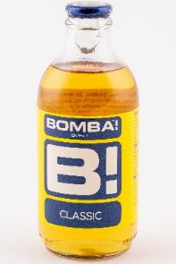 | Bomba! Classic Hőkezelt koffeintartalmú tutti-frutti ízű szénsavas ital cukorral és édesítőszerrel | 250 | 15 | 1076 | F: Bomba! Energy Drink Kft., 1221. Budapest, Honfoglalás út 72. | Víz, cukor, citromsav, savszabályozó anyag nátriumcitrát, széndioxid, aroma, aroma: koffein (15 mg/100 ml), karamell, inozit (0,02%), tartósítószer: nátrium-benzoát, vitaminok: niacin, pantoténsav, B6, B12, édesítőszerek: aszpartám, aceszulfám K, színezőanyagok: ammónium-szulfitos karamell, riboflavinok. | Auchan Szolnok: 5000. Szolnok, Felsőszandrai rét 1. | 14.0 | <0,001 | <0,001 | 8.0 | 425 | - | - | - | - | - | - |  | - | - | 8.7 | 2.53 | 0.95 | - | 0.32 | - | - | -
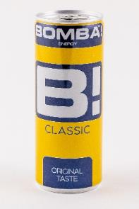 | Bomba! Classic Original Taste Hőkezelt koffeintartalmú tutti-frutti ízű szénsavas ital cukorral és édesítőszerrel | 250 | 15 | 916 | F: Bomba! Energy Drink Kft., 1221. Budapest, Honfoglalás út 72. | Víz, cukor, citromsav, tejsav: savszabályzó anyag: nátriumcitrát, szénhidoxid, aroma, aroma: koffein (15 mg/100 ml), karamell, inozit (0,02%), vitaminok: niacin, pantoténsav, B6, B12; édesítőszerek: aszpartám, acelszulfám K; színezőanyagok: ammónium-szulfitos karamell, riboflavinok. | Auchan Szolnok: 5000. Szolnok, Felsőszandrai rét 1. | 14.4 | <0,001 | <0,001 | 8.6 | 569 | <10 | 19.9 | - | - | - | - |  | - | - | 6.2 | 2.21 | 0.88 | - | 0.44 | - | - | -
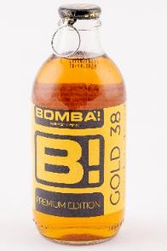 | Bomba! Premium Gold Edition Tutti-frutti ízű energiaital magas koffeintartalommal, vitaminokkal, cukorral és édesítőszerekkel | 250 | 38 | 1156 | F: Bomba! Energy Drink Kft., 1221. Budapest, Honfoglalás út 72. | Víz, cukor, sav E 330, savanyúságot szabályozó anyagok: E 331, E 524; szén-dioxid, égetett cukor, aroma, koffein (0,04%), színezék E 150d, inozit (0,02%), tartósítószer E 211, vitaminok: niacin, pantoténsav, B6-vitamin, riboflavin, B12-vitamin; édesítőszerek: aszpartám, aceszulfám K. | Auchan Fehértó: 6728. Szeged, Zápor út 4. | 35.0 | <0,001 | <0,001 | 8.2 | 385 | <10 | 126.6 | 12 | 40 | - | - |  | - | 0.16 | 7.8 | 1.57 | 0.89 | - | 0.50 | - | - | -
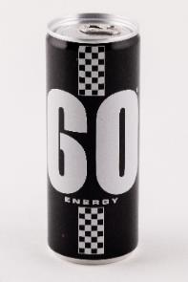 | GO Energy Hőkezelt, koffeintartalmú, tutti-frutti ízű szénsavas ital cukorral és édesítőszerrel | 250 | 15 | 636 | F: Bomba! Energy Drink Kft., 1221. Budapest, Honfoglalás út 72. | Víz, cukor, savanyúságot szabályozó anyag nátriumcitrát, étkezési sav citromsav, széndioxid, aroma, aroma: koffein (15 mg/100 ml), karamell, inositol (0,02%), vitaminok: niacin, pantoténsav, B6, B12; édesítőszerek: aszpartám, aceszulfám K; színezőanyagok: ammónium-szulfitos karamell, riboflavin-5-nátriumfoszfát. | Green C+C Áruház: 5000. Szolnok, Tószegi u. 5. | 13.8 | <0,001 | <0,001 | 8.2 | 86.0 | <10 | 21.9 | - | - | - | - |  | - | - | 9.0 | 1.57 | 0.93 | - | 0.38 | - | - | -
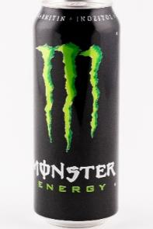 | Monster Energy Szénsavas ital L-karnitin- L-tartaráttal, Koffeinnel, B-vitaminokkal, Guaranamag kivonattal, Inozitollal, cukrokkal és édesítőszerrel | 500 | 32 | 1198 | F: Monster Energy Company Monster Energy Limited South Bank House, Barrow Street, Dublin 4, Írország | Víz, cukor, glükózszirup, szén-dioxid, étkezési sav: citromsav; aromák, savanyúságot szabályozó anyag: nátrium-citrátok; L-karnitin-L-tartarát (0,04%), tartósítószerek: szorbinsav és benzoesav; koffein (0,03%), színezék: antocianinok; vitaminok: niacin, B6, riboflavin, B12; édesítőszer: szukralóz; só, guaranamag kivonattal (0,002%), inozitol (0,002%), maltodextrin. | Dohánybolt, Trafik 2.: 8105. Pétfürdő, Berhidíi út 2. | 30.0 | <0,001 | <0,001 | 11.2 | <50 | 235.0 | 137.5 | - | - | - | - |  | - | 0.79 | 12.7 | - | 0.97 | - | 1.56 | - | - | -
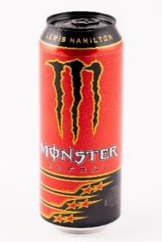 | Monster Energy Lewis Hamilton Szénsavas ital L-argininnel, koffeinnel, L-karnitin-L-tartaráttal, B vitaminokkal, inozittal, cukrokkal és édesítőszerekkel | 500 | 32 | 1078 | F: Monster Energy Company Monster Energy Limited South Bank House, Barrow Street, Dublin 4, Írország | Víz, cukor, glükózszirup, étkezési savak: citromsav, borkősav; szén-dioxid, aromák, ízfokozó: eritrit; savanyúságot szabályozó anyagok: nátrium-hidrogén-karbonát, magnézium-karbonátok; L-arginin (0,12%), tartósítószerek: szorbinsav és benzoesav; koffein (0,03%), édesítőszer: szukralóz; vitaminok (B3, B6, B2, B12) színezék: antociánok; L-karnitin-L-tartarát (0,004%), inozitol (0,002%). | Tom Market élelmiszerbolt: 8105. Pétfürdő, Temető u. 2. | 29.4 | <0,001 | 0.119 | 4.6 | 733 | - | - | - | - | 197 | - |  | - | 0.73 | 7.3 | - | 0.95 | - | 2.68 | - | - | -
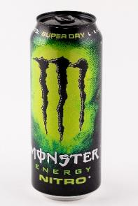 | Monster Energy Nitro Super Dry Szénsavas ital koffeinnel, B vitaminokkal, L-karnitin-L-tartaráttal, Guaranamag kivonat, cukrokkal és édesítőszerrel | 500 | 32 | 910 | F: Monster Energy Company Monster Energy Limited South Bank House, Barrow Street, Dublin 4, Írország | Víz, cukor, glükózszirup, étkezési sav: citromsav; aromák, szén-dioxid, savanyúságot szabályozó anyag: nátrium-citrátok; habosítószer: dinitrogén-oxid; maltodextrin, tartósítószerek: kálium-szorbát és nátrium-benzoát; koffein (0,03%), vitaminok (niacin, B6, riboflavin, B12), L-karnitin-L-tartarát (0,004%), édesítőszer: szukralóz; só, guaranamag kivonat (0,002%), inozitol, színezék: E133. | Green C+C Áruház: 5000. Szolnok, Tószegi u. 5. | 29.1 | <0,001 | <0,001 | 11.0 | 195 | - | - | - | - | - | - |  | - | 0.75 | 9.5 | - | 0.97 | - | 2.15 | - | - | 0.32
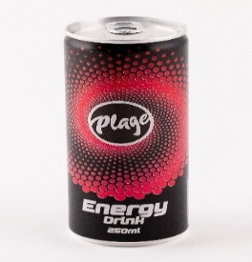 | Plage Energy Drink Tutti-frutti ízű, koffeintartalmú, vitaminozott, szénsavas, alkoholmentes ital, cukorral és édesítőszerekkel, pasztőrözött | 250 | 15 | 876 | F: Reál Hungária Élelmiszer Kft., 2051. Biatorbágy, Rozália Park 5-7. | Ivóvíz; cukor; szén-dioxid (min 3g/l); étkezési sav (citromsav); savanyúságot szabályzó anyag (nátrium-citrátok); édesítőszerek (szukralóz, aceszulfám K); színezékek (ammóniás karamell, riboflavin); aromák; vitaminok: B3-vitamin (nikotinamid), B5-vitamin (kalcium-D-pantotenát), B6-vitamin (piridoxin-hidroklorid), B2-vitamin (riboflavin), B12-vitamin (ciano-kobalamin); koffein (15 mg/100 ml). | Vidám Szatócs Kft. 1225. Budapest, Nagytétényi út 240. | 14.0 | <0,001 | <0,001 | 4.9 | 150 | - | - | 17 | <20 | 77 | - |  | - | 0.85 | 8.0 | 1.69 | 2.5 | - | 2.78 | - | - | -
*Egérrel a cellára mutatva további információ jelenik meg.

Édesítőszerrel
 |  |  |  |  |  |  |  |  |  |  |  |  |  | HATÓSÁGI LABORATÓRIUMI VIZSGÁLAT
TERMÉK FOTÓ * | TERMÉK NEVE * | KISZERELÉS | JELÖLÉSEN FELTÜNTETETT | ÁR * | JELÖLÉSEN FELTÜNTETETT | JELÖLÉSEN FELTÜNTETETT ÖSSZETEVŐK | HATÓSÁGI MINTAVÉTEL HELYE |  |  |  | Összes |  | Tartósítószerek |  |  |  | Édesítőszerek |  |  |  |  |  | Vitaminok |  |  |  |  | Színezékek
 |  | (ml) | KOFFEIN MENNYISÉG (mg/100 ml) | (Ft/l) | GYÁRTÓ/FORGALMAZÓ * |  |  | Koffein (mg/100ml) | Taurin (m/m%) | L-arginin (m/m%) | cukortartalom (g/100ml) | Propilén-glikol (mg/l) | Szorbinsav (mg/kg) | Benzoesav (mg/kg) | Aceszulfám K (mg/l) | Aszpartám (mg/l) | Szukralóz (mg/l) | Ciklamátok (mg/l) | Szacharin (mg/l) | C-vitamin (mg/100ml) | Riboflavin (mg/100ml) | Niacin (mg/100ml) | Pantoténsav (mg/100ml) | B6-vitamin (mg/100ml) | Folsav (µg/100g) | B12-vitamin (µg/100ml) | Tartrazin (mg/l) | Alluravörös (mg/l) | Brillantkék (mg/l)
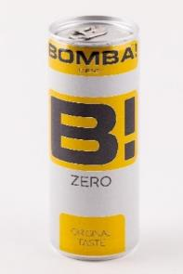 | Bomba! Zero Hőkezelt, koffeintartalmú, tutti-frutti ízű cukormentes szénsavas ital édesítőszerrel | 250 | 15 | 996 | F: Bomba! Energy Drink Kft., 1221. Budapest, Honfoglalás út 72. | Víz, étkezési sav: citromsav, savanyúságot szabályozó anyag: nátriumcitrát, széndioxid, aroma, aroma: koffein (15 mg/100 ml), karamell, édesítőszerek: aszpartám, aceszulfám K, inositol (0,02%), vitaminok: niacin, pantoténsav, B6-vitamin, B12-vitamin, színezőanyagok: ammónium-szulfitos karamell, riboflavinok. | Auchan: 8900. Zalaegerszeg, Stadion u. 5. | 14.1 | <0,001 | <0,001 | <0,2 | 111 | < 10 | 37.5 | - | - | - | - | - | - | - | 7.8 | 1.88 | 0.95 | - | 0.41 | - | - | -
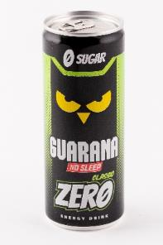 | Guarana No Sleep Classic Zero Tuttifrutti ízű, cukormentes, szénsavas, alkoholmentes ital koffeinnel, vitaminokkal és édesítőszerekkel, magas koffeintartalom | 250 | 32 | 1156 | F: Magyarüditő Forgalmazó Kft., 117. Budapest, Gábor Dénes u. 4. | Víz, étkezési sаv (citromsav), szén-dioxid (min 4 g/l), savanyúságot szabályozó anyag (nátrium-citrát), aromák, koffein (0,03%), édesítőszerek (nátrium-ciklamát, aszpartám, nátrium-szacharin, aceszulfám-K), színezékek (E150d, E101), Vitaminok (C-vitamin, niacin, pantoténsav, B6-vitamin, B12-vitamin), tartósítószer (nátrium-benzoát). | Interspar: 8900. Zalaegerszeg, Ola u. 1. | 29.4 | <0,001 | <0,001 | - | 620 | <5,0 | 96.1 | 41 | 60 | - | 118 | 66 | 15.0 | - | 3.3 | 0.98 | 0.29 | - | 0.35 | - | - | -
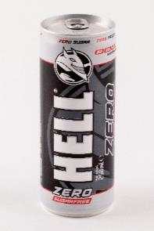 | Hell Energy Zero Classic Tuttifruttiízű, koffeintartalmú, vitaminozott, szénsavas, alkoholmentes ital édesítőszerekkel, energia és cukormentes termék, pasztőrözött | 250 | 32 | 956 | F: HELL ENERGY Magyarország Kft., 1062. Budapest, Andrássy u. 126. | Ivóvíz; étkezési sav (citromsav); szén-dioxid (min. 0,3%); savanyúságot szabályozó anyag (nátrium-citrátok); aromák, koffein (0,03%), színezék (ammóniás karamell); édesítőszerek (szukralóz, aceszulfám K); vitaminok [B3-vitamin (niacin), B5-vitamin (pantoténsav), B6-vitamin (piridoxin), B2-vitamin (riboflavin), B12-vitamin (kobalamin)]; glükuronolakton; inozitol. | Auchan: 8900. Zalaegerszeg, Stadion u. 5. | 29.9 | <0,001 | <0,001 | <0,2 | 720 | - | - | 29 | - | 119 | - | - | - | 0.63 | 9.8 | 2.69 | 0.95 | - | 0.28 | - | - | -
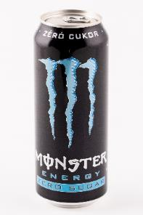 | Monster Energy Zero Sugar Szénsavas ital L-karnitin-L-tartaráttal, koffeinnel, B-vitaminokkal, guaranamag kivonattal és édesítőszerekkel | 500 | 30 | 1038 | F: Monster Energy Company Monster Energy Limited South Bank House, Barrow Street, Dublin 4, Írország | Víz, étkezési sav: citromsav; szén-dioxid, aromák, savanyúságot szabályozó anyag: nátrium-citrátok; édesítőszerek: szukralóz és aceszulfám K; L-karnitin-L-tartarát (0,04%), tartósítószerek: szorbinsav és benzoesav; koffein (0,03%), vitaminok: (niacin, B6, riboflavin, B12); színezék: antociánok; só, guaranamag kivonat (0,002%), inozitol, maltodextrin. | Auchan: 4031. Debrecen, Kishatár u. 7. | 28.3 | <0,001 | <0,001 | - | 303 | - | - | - | - | - | - | - | - | 0.81 | 10.8 | - | 0.95 | - | 2.10 | - | - | -
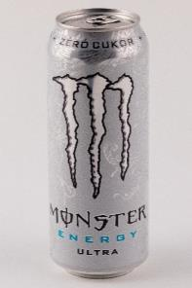 | Monster Energy Zero Ultra Szénsavas ital koffeinnel, L-karnitin-L-tartaráttal, B vitaminokkal, guaranamag kivonattal, inozitollal és édesítőszerekkel | 500 | 30 | 1038 | F: Monster Energy Company Monster Energy Limited South Bank House, Barrow Street, Dublin 4, Írország | Víz, étkezési sav: citromsav; szén-dioxid, savanyúságot szabályozó anyag: nátrium-citrátok; aromák, tartósítószerek: szorbinsav és benzoesav; édesítőszerek: szukralóz és aceszulfám K; koffein (0,03%), L-karnitin-L-tartarát (0,015%); vitaminok (niacin, pantoténsav, B6, B12), guaranamag kivonat (0,002%), inozitol (0,002%). | METRO Önkiszolgáló Nagykereskedelmi Áruház: 4032. Debrecen, Balmazújvárosi út 3. | 29.6 | <0,001 | <0,001 | - | 349 | - | - | - | - | - | - | - | - | - | 12.1 | 4.44 | 0.95 | - | 3.00 | - | - | -
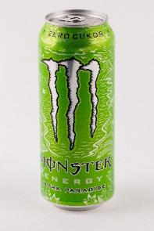 | Monster Energy Zero Ultra Paradise Szénsavas ital L-argininnel, koffeinnel, L-karnitin-L-tartaráttal, B vitaminokkal és édesítőszerekkel | 500 | 30 | 1038 | F: Monster Energy Company Monster Energy Limited South Bank House, Barrow Street, Dublin 4, Írország | Víz, étkezési sav: citromsav; szén-dioxid, savanyúságot szabályozó anyag: nátrium-citrátok; L-arginin (0,12%), aromák, tartósítószerek: kálium-szorbát és nátrium-benzoát; édesítőszerek: aceszulfám K és szukralóz; maltodextrin, koffein (0,03%), vitaminok (B3, B5, B6, B12), L-karnitin-L-tartarát (0,015%), só, növényi olajok: kókusz és repce; módosított keményítő, inozitol, színezékek: E102 és E133. | METRO Önkiszolgáló Nagykereskedelmi Áruház: 4032. Debrecen, Balmazújvárosi út 3. | 28.3 | <0,001 | 0.119 | - | 375 | 219.4 | 132.4 | - | - | - | - | - | - | - | 10.1 | 3.57 | 0.92 | - | 2.93 | 1.4 | - | 0.28
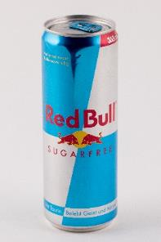 | Red Bull Dobozos cukormentes Koffeintartalmú taurinital édesítőszerrel, magas koffeintartalommal | 355 | 32 | 1901 | F: Müller Drogéria Magyarország Bt., 117. Budapest, Prielle Kornélia u. 8/a | Víz, étkezési sav citromsav, szénsav, taurin (0,4%), savanyúságot szabályozó anyagok nátrium-citrát és magnézium-karbonát, édesítőszerek aceszulfám K és aszpartám, koffein (0,03%), vitaminok (niacin, pantoténsav, B6, B12), aromák, sűrítőanyag xantán, színezékek (egyszerű cukorkulőr, riboflavin). | Müller Drogéria: 1082. Budapest, Kisfaludy u. 32-38. | 30.5 | 0.364 | <0,001 | - | 829 | <10 | <10 | - | - | - | - | - | - | - | 11.7 | 1.50 | 2.20 | - | 2.44 | - | - | -
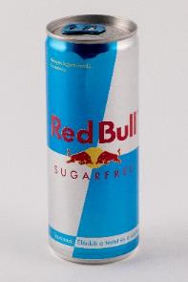 | Red Bull Sugarfree Taurinnal, energiaital édesítőszerekkel | 250 | 32 | 2396 | F: Red Bull GmbH, Am Brunnen 1, 5330 Fuschl am See, Austria | Víz, étkezési sav (citromsav), szénsav, 0,4% taurin, savanyúságot szabályozó anyagok (nátrium-karbonátok, magnézium-karbonátok), 0,03% koffein, édesítőszerek (szukralóz, aceszulfám K), vitaminok (niacin, pantoténsav, B6, B12), aromák, sűrítőanyag (xantángumi), színezék (karamell, riboflavinok). | Interspar: 4400. Nyíregyháza, László u. 8. | 31.9 | 0.362 | <0,001 | <0,2 | 781 | - | - | - | - | - | - | - | - | - | 8.8 | 1.60 | 2.30 | - | 1.86 | - | - | -
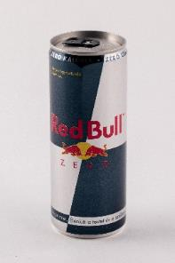 | Red Bull ZERO Argininnel, energiaital édesítőszerekkel | 250 | 32 | 2396 | F: Red Bull GmbH, Am Brunnen 1, 5330 Fuschl am See, Austria | Víz, étkezési sav (citromsav), szénsav, savanyúságot szabályozó anyagok (nátrium-karbonátok, magnézium-karbonátok), 0,12% L-arginin, édesítőszerek (aceszulfám K, szukralóz, , sztéviából származó szteviol-glikozidok), 0,03% koffein, vitaminok (niacin, pantoténsav, B6, B12), aromák, sűrítőanyag (xantángumi), ízfokozó (taumatin), színezék (karamell, riboflavinok). | Interspar: 4400. Nyíregyháza, László u. 8. | 31.1 | <0,001 | 0.119 | - | 787 | - | - | 174 | <20 | 132 | - | - | - | - | 8.4 | 1.57 | 2.30 | - | 2.30 | - | - | -
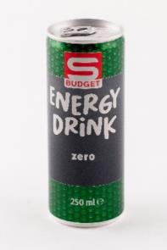 | S-budget Energy Drink Zero Tuttifruttiízű, magas koffeintartalmú, szénsavas, alkoholmentes ital, hozzáadott vitaminokkal és édesítőszerekkel, cukormentes, pasztőrözött | 250 | 32 | 796 | F: SPAR Magyarország Kereskedelmi Kft., 2060. Bicske, Spar út | Ivóvíz; étkezési sav (citromsav); szén-dioxid (min. 3g/l); savanyúságot szabályozó anyag (nátrium-citrátok); aromák; koffein (32 mg/100 ml); színezék (ammóniás karamell); édesítőszerek (szukralóz, aceszulfám K); vitaminok [B3-vitamin (nikotinamid), B5-vitamin (kalcium-D-pantotenát), B6-vitamin (piridoxin-hidroklorid), B2-vitamin (riboflavin), B12-vitamin (ciano-kobalamin)]; glükuronolakton; inozitol. | Spar: 5540. Szarvas, Szabadság út 47-49. | 32.0 | <0,001 | <0,001 | - | 800 | - | - | 37 | - | 159 | - | - | - | 0.65 | 9.6 | 1.93 | 2.40 | - | 2.88 | - | - | -
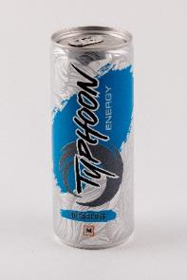 | Typhoon Cukormentes Energiaital Szénsavas, pasztörizált, édesítőszerekkel, növelt koffein tartalommal | 250 | 32 | 1100 | F: Müller Drogéria Magyarország Bt., 117. Budapest, Prielle Kornélia u. 8/a | Víz, étkezési sav: citromsav, szénsav, taurin (0,4%), savanyúságot szabályozó anyag: nátrium-citrát, koffein (0,03%), színezék (cukorkulör, riboflavin), édesítőszer: aceszulfam K és aszpartám, aroma, inozit, vitaminok (niacin, pantoténsav, B6-vitamin, B12-vitamin). | Müller Drogéria: 5600. Békéscsaba, Szarvasi út 68/2 | 30.2 | 0.377 | <0,001 | <0,2 | 239 | <10 | <10 | - | - | - | - | - | - | - | 8.0 | 1.46 | 2.00 | - | 1.58 | - | - | -
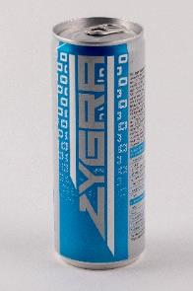 | Zygra Sugarfree Drink Tutti-frutti ízű, koffeintartalmú, vitaminozott, szénsavas, alkoholmentes ital édesítőszerekkel, pasztőrözött | 250 | 32 | 676 | F: HELL ENERGY Magyarország Kft., 1062. Budapest, Andrássy u. 126. | Ivóvíz, étkezési sav (citromsav), széndioxid (min. 0,3%), savanyúságot szabályozó anyag (nátrium-citrátok), aromák, édesítőszerek (nátrium-ciklamát, aceszulfám-K, nátrium-szacharinát), koffein (0,03%), színezék (ammóniás karamell), vitaminok [B3-vitamin (niacin), B5-vitamin (pantoténsav), B6-vitamin (piridoxin), B2-vitamin (riboflavin), B12-vitamin (kobalamin)], glükuronolakton, inozitol. | TESCO Hipermarket: 5540. Szarvas, Csabai út 9. | 30.5 | <0,001 | <0,001 | - | 622 | - | - | 225 | - | - | 222 | 53 | - | 0.64 | 10.50 | 1.53 | 2.40 | - | 2.26 | - | - | -
*Egérrel a cellára mutatva további információ jelenik meg.

